Trang_bìa
Posts and Telecommunications Institute of Technology |  |  |  |  |  |  | Thiết kế |  | Tài liệu phát triển |  | Tên hệ thống |  |  | Quản lý bài viết |  |  |  | Người tạo |  | QuangMinh | Ngày tạo |  | 2025-03-17
 |  |  |  |  |  |  |  |  |  |  |  |  |  |  |  |  |  | Người cập nhật |  |  | Ngày cập nhật
 |  |  |  |  |  |  |  |  |  |  | Màn hình (ID) |  |  | Post_management |  | Màn hình (Tên) |  | Quản lý bài viết

 | QUẢN LÝ BÀI VIẾT Tài liệu phát triển hệ thống

 | Version 1.0

 |  |  |  |  |  |  |  |  |  | 1. Mục đích |  |  |  | 7. Giao diện màn hình
 |  |  |  |  |  |  |  |  |  | 2. Giới hạn hoạt động |  |  |  | 8. Danh sách hạng mục
 |  |  |  |  |  |  |  |  |  | 3. Giới hạn hệ thống |  |  |  | 9. Khái quát chức năng
 |  |  |  |  |  |  |  |  |  | 4. Chức năng liên quan |  |  |  | 10. Xử lý chi tiết
 |  |  |  |  |  |  |  |  |  | 5. Không bao gồm
 |  |  |  |  |  |  |  |  |  | 6. Sơ đồ

Posts and Telecommunications Institute of Technology |  |  |  |  |  |  | Thiết kế |  | Tài liệu phát triển |  | Tên hệ thống |  |  | Quản lý bài viết |  |  |  | Người tạo |  | QuangMinh | Ngày tạo |  | 2025-03-17
 |  |  |  |  |  |  |  |  |  |  |  |  |  |  |  |  |  | Người cập nhật |  |  | Ngày cập nhật
 |  |  |  |  |  |  |  |  |  |  | Màn hình (ID) |  |  | Post_management |  | Màn hình (Tên) |  | Quản lý bài viết

 | Lịch sử chỉnh sửa

 | Ver |  | Ngày cập nhật |  |  | Nội dung cập nhật |  |  |  |  |  |  |  | Người cập nhật
 |  |  |  |  |  |  |  |  |  |  |  |  |  |  | Ngày duyệt |  | Người duyệt |  | Ngày duyệt |  |  | Người duyệt
 | 1 |  | 2025-03-17 |  |  | Tạo mới |  |  |  |  |  |  |  | Quang Minh

Posts and Telecommunications Institute of Technology |  |  |  |  |  |  | Thiết kế |  | Tài liệu phát triển |  | Tên hệ thống |  |  | Quản lý bài viết |  |  |  | Người tạo |  | QuangMinh | Ngày tạo |  | 2025-03-17
 |  |  |  |  |  |  |  |  |  |  |  |  |  |  |  |  |  | Người cập nhật |  |  | Ngày cập nhật
 |  |  |  |  |  |  |  |  |  |  | Màn hình (ID) |  |  | Post_management |  | Màn hình (Tên) |  | Quản lý bài viết

 | 1. Mục đích
 |  | - Dùng để người Dùng quản lý bài đăng.
 |  | - Dùng để tra cứu thông tin bài đăng.
 |  | - Chỉnh sửa và xoá bài đăng.
 |  | - Kiểm tra trạng thái bài đăng
 |  |  | + Đã được duyệt.
 |  |  | + Chưa được duyệt.

 | 2. Giới hạn hoạt động
 |  | Không có

 | 3. Giới hạn hệ thống
 |  | Không có

 | 4. Chức năng liên quan
 |  | Không có

 | 5. Không bao gồm
 |  | Không có

Posts and Telecommunications Institute of Technology |  |  |  |  |  |  | Thiết kế |  | Tài liệu phát triển |  | Tên hệ thống |  |  | Quản lý bài viết |  |  |  | Người tạo |  | QuangMinh | Ngày tạo |  | 2025-03-17
 |  |  |  |  |  |  |  |  |  |  |  |  |  |  |  |  |  | Người cập nhật |  |  | Ngày cập nhật
 |  |  |  |  |  |  |  |  |  |  | Màn hình (ID) |  |  | Post_management |  | Màn hình (Tên) |  | Quản lý bài viết

Màn hình cập nhật thông tin
 | 6. Sơ đồ

Khởi động
hệ thống

Màn hình chính

Post
Category
Account

 | Table

 |  |  | № | Loại | Tên |  |  |  |  |  |  | I/O | Ghi Chú
 |  |  | 1 | M | Post |  |  | Table bài đăng |  |  |  | I/O
 |  |  | 2 | M | Category |  |  | Table thẻ/ danh mục |  |  |  | I/O
 |  |  | 4 | M | Account |  |  | Table chứa tài khoản |  |  |  | O
 |  |  | 5
 |  |  | 6
 |  |  | 7
 |  |  | 8
 |  |  | 9
 |  |  | 10

 |  |  |  | ※ Loại (M: Master / T: Transaction table / Ⅰ: INI file / W: work table / V: view / S: stored procedures / L: SQL loader / F: file)

Thiết_kế
Posts and Telecommunications Institute of Technology |  |  |  | Thiết kế |  |  | Tài liệu phát triển |  |  |  |  | Tên hệ thống |  |  | Quản lý bài viết |  |  | Người tạo | QuangMinh | Ngày tạo | 2025-03-17
 |  |  |  |  |  |  |  |  |  |  |  |  |  |  |  |  |  | Người cập nhật |  | Ngày cập nhật
 |  |  |  |  |  |  |  |  |  |  |  | Màn hình (ID) |  |  | Post_management |  | Màn hình (Tên) | Quản lý bài viết

 | 7. Giao diện
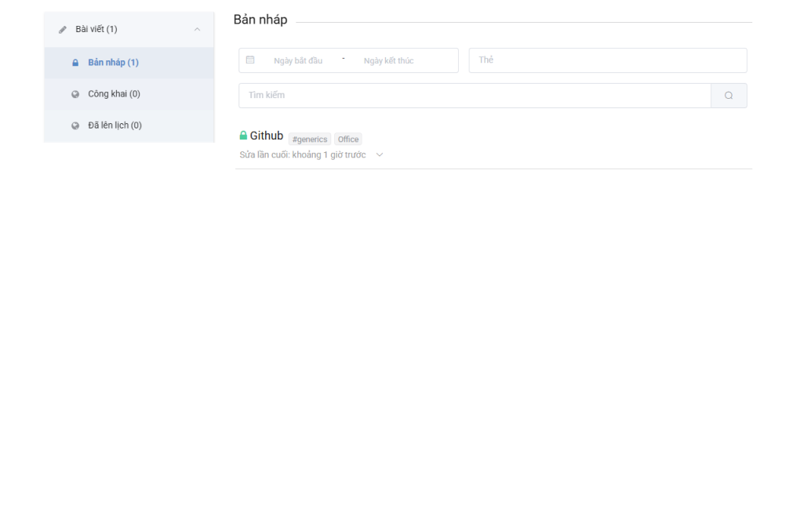

Posts and Telecommunications Institute of Technology |  |  |  | Thiết kế |  |  | Tài liệu phát triển |  |  |  |  | Tên hệ thống |  |  | Tìm việc và người giúp việc |  |  | Người tạo | TrungNH | Ngày tạo | 2018-01-10
 |  |  |  |  |  |  |  |  |  |  |  |  |  |  |  |  |  | Người cập nhật |  | Ngày cập nhật
 |  |  |  |  |  |  |  |  |  |  |  | Màn hình (ID) |  |  | Update_Info_Employee |  | Màn hình (Tên) | Cập nhật thông tin người lao động

 | 8. Danh sách hạng mục

 |  | [Vùng hiển thị cố định]
 |  | № | Tên hạng mục |  | Control |  |  |  |  | Nội dung hiển thị |  |  |  |  |  |  | Ý nghĩa
 |  | 1 | Điều hướng trang quản lý |  | TextView |  |  |  |  | Bài viết({tổng số lượng bài viết}) |  |  |  |  |  |  | Cải thiện trải nghiệm người dùng
 |  | 2 | Danh sách các trạng thái bài viết |  | TextView |  |  |  |  | Bản nháp, Công khai, Chờ duyệt. |  |  |  |  |  |  | Mô tả khái quát các bài viết cho người dùng
 |  | 6 | Tiêu đề của trang |  | TextView |  |  |  |  | Bản nháp, Công khai, Chờ duyệt. |  |  |  |  |  |  | Mô tả khái quát màn hình cho người dùng
 |  | 7 | Tiêu đề bài viết |  | TextView |  |  |  |  | {Tiêu đề bài viết} |  |  |  |  |  |  | Mô tả nội dung bài viết.
 |  | 8 | Danh mục bài viết |  | TextView |  |  |  |  | {Danh sách các danh mục} |  |  |  |  |  |  | Mô tả nội dung danh mục cho người dùng
 |  | 9 | Thời gian |  | TextView |  |  |  |  | {Thời gian hiện taij - Thời gian đăng bài} |  |  |  |  |  |  | Mô tả thời gian mà bài đăng được đăng tải.

 |  | [Vùng nhập]
 |  | № | Tên hạng mục | Loại dữ liệu | Độ dài |  |  | Bắt buộc |  |  | I/O | Control |  | Format |  | Ghi chú
 |  | 1 | Ngày bắt đầu | Ngày |  | 10,11 |  |  |  |  | Out | TextView
 |  | 2 | Ngày kết thúc | Ngày | 10,11 |  |  |  |  |  | Out | TextView
 |  | 3 | Thẻ | Chuỗi chữ | 30 |  |  |  |  |  | Out | EditText
 |  | 4 | Tìm kiếm | Chuỗi chữ | 30 |  |  |  | Y |  | Out | EditText

 |  | [Vùng nút]
 |  | № | Tên hạng mục |  | Control |  |  |  |  |  |  |  | Ghi chú
 |  | 1 | Tìm kiếm |  | TextView
 |  | 2 | Tiêu đề bài đăng |  | TextView

Posts and Telecommunications Institute of Technology |  |  |  | Thiết kế |  |  | Tài liệu phát triển |  |  |  |  | Tên hệ thống |  |  | Tìm việc và người giúp việc |  |  | Người tạo | TrungNH | Ngày tạo | 2018-01-10
 |  |  |  |  |  |  |  |  |  |  |  |  |  |  |  |  |  | Người cập nhật |  | Ngày cập nhật
 |  |  |  |  |  |  |  |  |  |  |  | Màn hình (ID) |  |  | Update_Info_Employee |  | Màn hình (Tên) | Cập nhật thông tin người lao động

 | 9. Khái quát chức năng
 |  | (1) Hiển thị ban đầu
 |  |  | 1. Hiển thị màn hình ở trạng thái ban đầu

 |  | (2) Tìm kiếm
 |  |  | 1. Nhập các tiêu chí tìm kiếm vào các ô nhập
 |  |  | 2. Tìm kiếm theo ngày,
 |  |  | Tìm kiếm theo danh mục
 |  |  | Tìm kiếm theo tiêu đề

 |  | (3) Cập nhật bài viết
 |  |  | 1. Nhấn vào tiêu đề của bài viết để tiến hành cập nhật.
 |  |  | 2. Sau khi tìm kiếm sẽ chuyển lại sang trang chỉnh sửa bài viết nhưng với dữ liệu của bài viết cụ thể.

Posts and Telecommunications Institute of Technology |  |  |  | Thiết kế |  |  | Tài liệu phát triển |  |  |  |  | Tên hệ thống |  |  | Tìm việc và người giúp việc |  |  | Người tạo | TrungNH | Ngày tạo | 2018-01-10
 |  |  |  |  |  |  |  |  |  |  |  |  |  |  |  |  |  | Người cập nhật |  | Ngày cập nhật
 |  |  |  |  |  |  |  |  |  |  |  | Màn hình (ID) |  |  | Update_Info_Employee |  | Màn hình (Tên) | Cập nhật thông tin người lao động

 | 10. Xử lý chi tiết
 |  | (1) Hiển thị ban đầu
 |  |  | Xem chi tiết
 |  | (2) Thay đổi ảnh đại diện
 |  |  | Xem chi tiết
 |  | (3) Thay đổi ngày sinh
 |  |  | Xem chi tiết
 |  | (4) Thay đổi địa chỉ (Quận/huyện)
 |  |  | Xem chi tiết
 |  | (5) Cập nhật công việc từng làm
 |  |  | Xem chi tiết
 |  | (6) Lưu hồ sơ
 |  |  | Xem chi tiết

Xử lý 10.2
Posts and Telecommunications Institute of Technology |  |  |  |  | Thiết kế |  | Tài liệu phát triển | Tên hệ thống |  | Quản lý bài viết |  |  | Người tạo | QuangMinh | Ngày tạo | 2025-03-17
 |  |  |  |  |  |  |  |  |  |  |  |  | Người cập nhật |  | Ngày cập nhật
 |  |  |  |  |  |  |  | Màn hình (ID) |  | Post_management |  | Màn hình (Tên) | Quản lý bài viết

 | 10. Xử lý chi tiết
 |  | (2) Tìm kiếm
 |  |  | 1. Nhập các tiêu chí tìm kiếm vào các ô nhập
 |  |  | 2. Tìm kiếm theo ngày, |  |  |  |  |  | Tìm kiếm theo danh mục
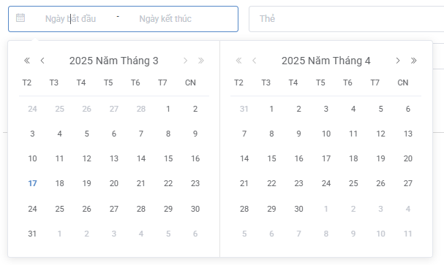
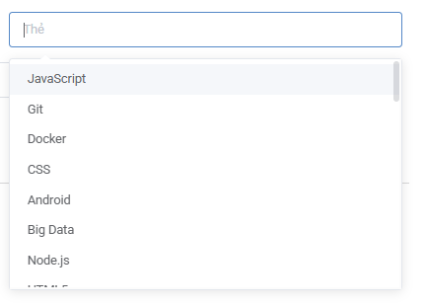

 |  |  |  |  |  | Giao diện minh hoạ |  |  |  |  | Giao diện minh hoạ

 |  |  |  | Tìm kiếm theo tiêu đề

 |  |  | 3. Sau khi nhập các tiêu chí nhấn vào kính lúp để tìm kiếm.
 |  |  | 4. Giá trị mặc định nếu để trống:
 |  |  |  | Ngày bắt đầu, ngày kết thúc sẽ là tất cả các ngày
 |  |  |  | Danh mục sẽ là tất cả các danh mục
 |  |  |  | Tất cả các bài viết.

Xử lý 10.3
Posts and Telecommunications Institute of Technology |  |  |  |  |  |  | Thiết kế | Tài liệu phát triển | Tên hệ thống | Quản lý bài viết |  | Người tạo | QuangMinh | Ngày tạo | 2025-03-17
 |  |  |  |  |  |  |  |  |  |  |  | Người cập nhật |  | Ngày cập nhật
 |  |  |  |  |  |  |  |  | Màn hình (ID) | Post_management | Màn hình (Tên) | Quản lý bài viết

 | 10. Xử lý chi tiết
 |  | (3) Cập nhật bài viết
 |  |  | 1. Vào tiêu đề để hiển thị bản xem trước.
 |  |  | 2. Nhấn vào ba chấm -> Chỉnh sửa để đi tới trang chỉnh sửa.
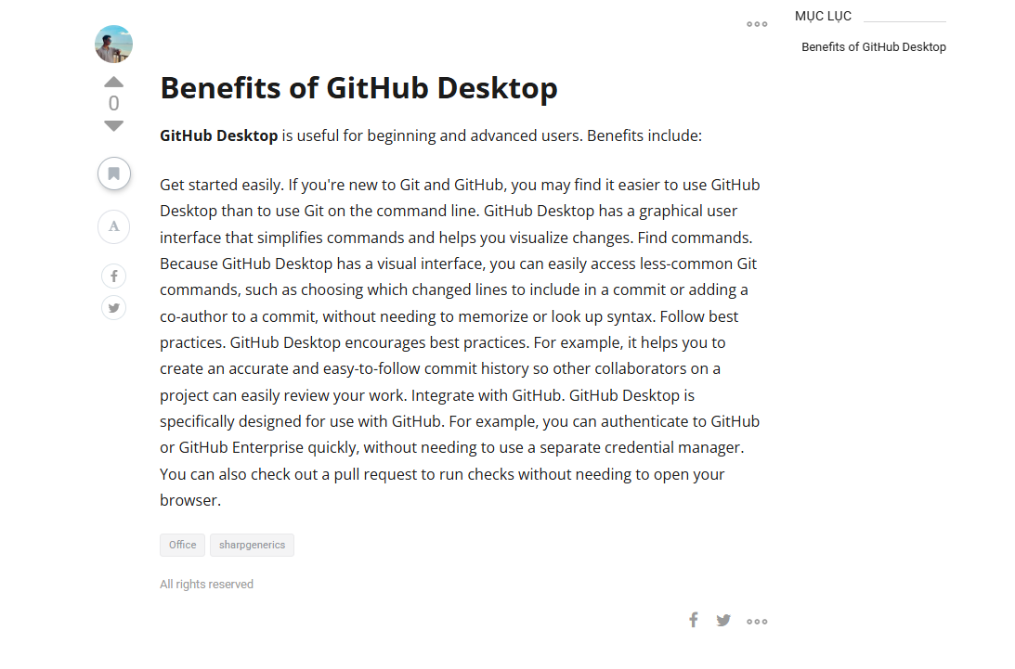

 |  |  |  |  |  | Giao diện minh hoạ

 |  | (4) Chọn tiêu chí cập nhật
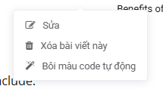

 |  |  |  |  | Giao diện minh hoạ

 |  |  |  | a. Xử lý bấm vào sửa chuyển đến trang sửa
 |  |  |  | b. Bấm vào xoá bài viết thì sẽ xoá bài.
 |  |  |  | c. Bôi màu code sẽ cho 1 bút lông để đánh dấu

